Worksheet
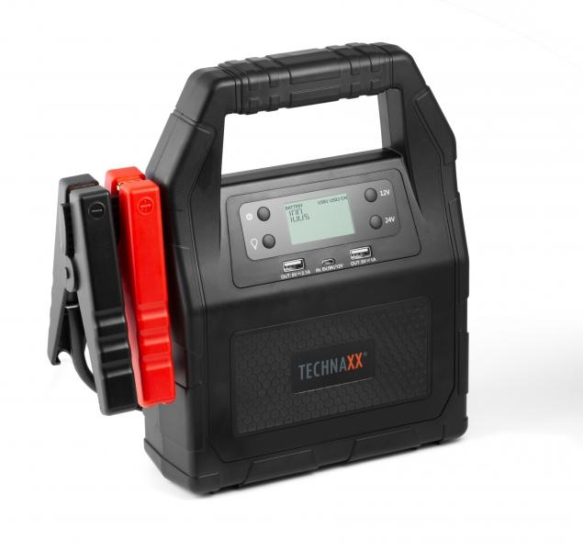
Technaxx Auto Truck Jump Starter 30000mAh TX-121

Artikelnummer | 4819 |  | VE | 5
EAN | 4260358123691 |  | Stück pro Palette | 75
Zollnummer | 85076000 |  | Lagen Pro Palette | 5

Abmessungen - Artikel
Länge(cm) | Breite(cm) | Höhe(cm) | Gewicht(g)
24.8 | 24.8 | 9.6 | 1890

Abmessungen - Artikelverpackung
Länge(cm) | Breite(cm) | Höhe(cm) | Leergewicht(g) | Gewicht(g) Artikel+Verpackung
30.5 | 12 | 29.5 | 333 | 2530

Abmessungen - VE Karton (Masterkarton)
Länge(cm) | Breite(cm) | Höhe(cm) | Gewicht(g)
62 | 32 | 31.5 | 13420

Verpackung - Bestandteile
Rest Zubehör (g) | Papier/Pappe (g) | Styropor (g) | Kunstst. Hohlkörper(g) | Kunstst. Folien(g) | Materialverbunde (g)
88 | 140 | 75 | 0 | 0 | 0

Batterie- / Akkuinformationen
Batterie-benötigt | Batterie enthalten | Batterie-Typ | Batterie-System(Art)
Ja | Ja | Akku | LiPoly - Lithium-Polymer-Akku
Anzahl(stk.) | Gewicht/Stk.(g) | Energiedichte(WH/Kg) | Leistung(WH)
1 | 1750 | 0 | 0

Lithium Baterie
Energiegehalt | Gewicht (Kg)
30 | 1750

Weiterführende Informationen
Technaxx Reseller Portal

